tanitoadatok elemzese
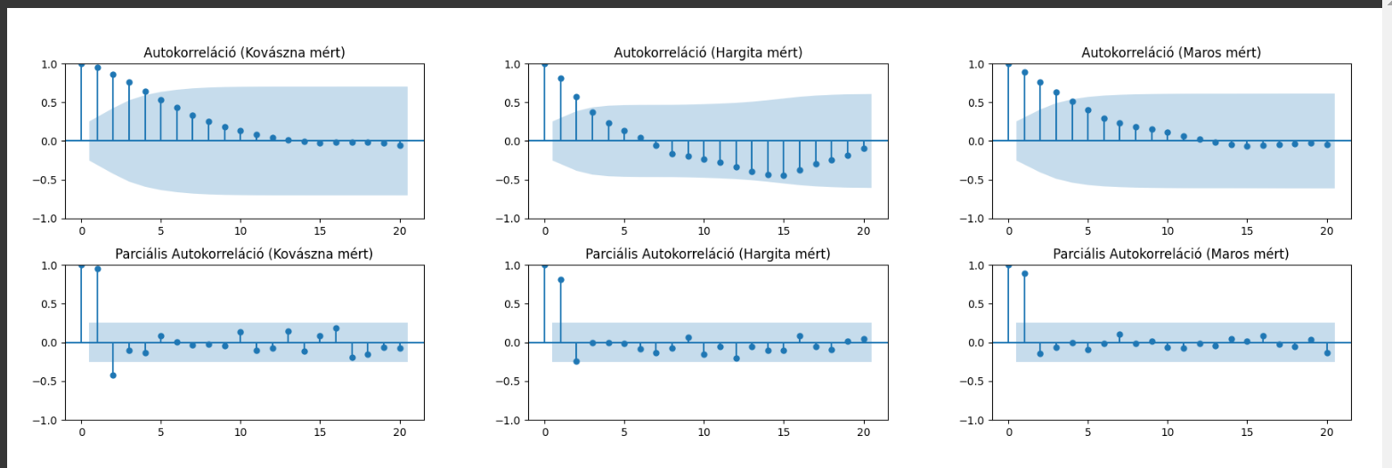
mutató/idosor | Kovászna | Hargita | Maros
Átlag | 4.01% | 4.01% | 2.81%
Szórás | 0.65% | 0.36% | 0.39%
Variancia | 0.43% | 0.13% | 0.15%
Medián | 3.95% | 4.00% | 2.70%
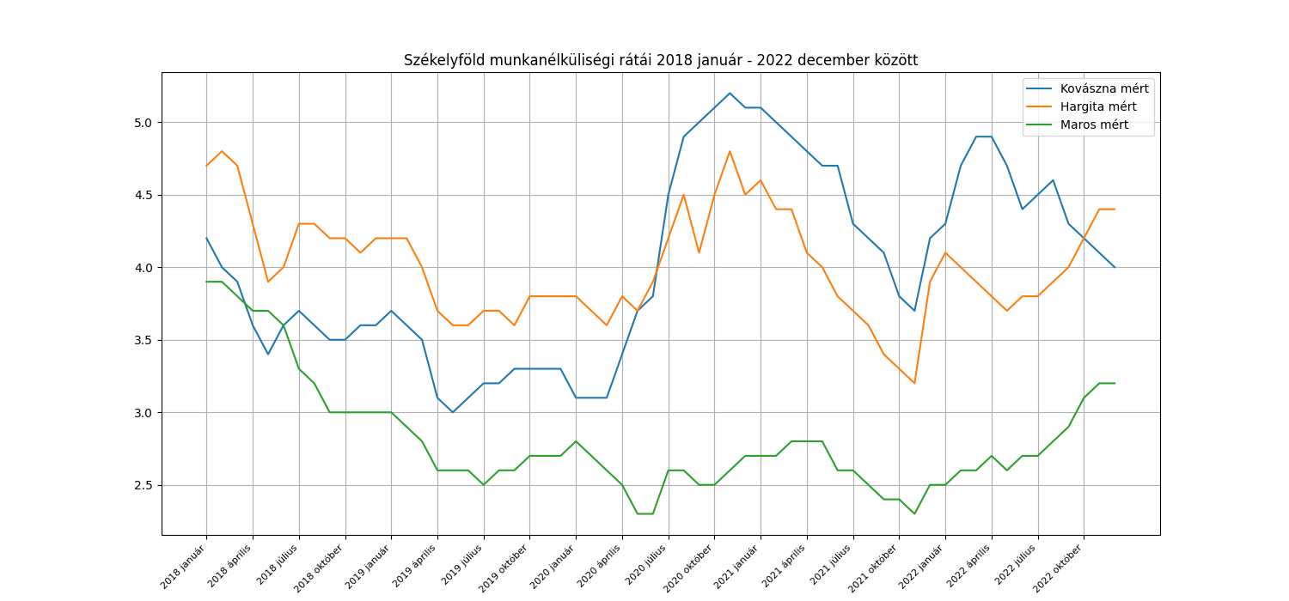
Minimum | 3.0% 2019 május | 3.2% 2021 november | 2.3% 2020 május
Maximum | 5.2% 2020 november | 4.8%2018 február | 3.9% 2018 január
téli átlag | 4.07% | 4.22% | 2.92%
tavaszi átlag | 3.97% | 3.95% | 2.86%
nyári átlag | 4.02% | 3.92% | 2.75%
őszi átlag | 4.00% | 3.97% | 2.73%

grafikonok
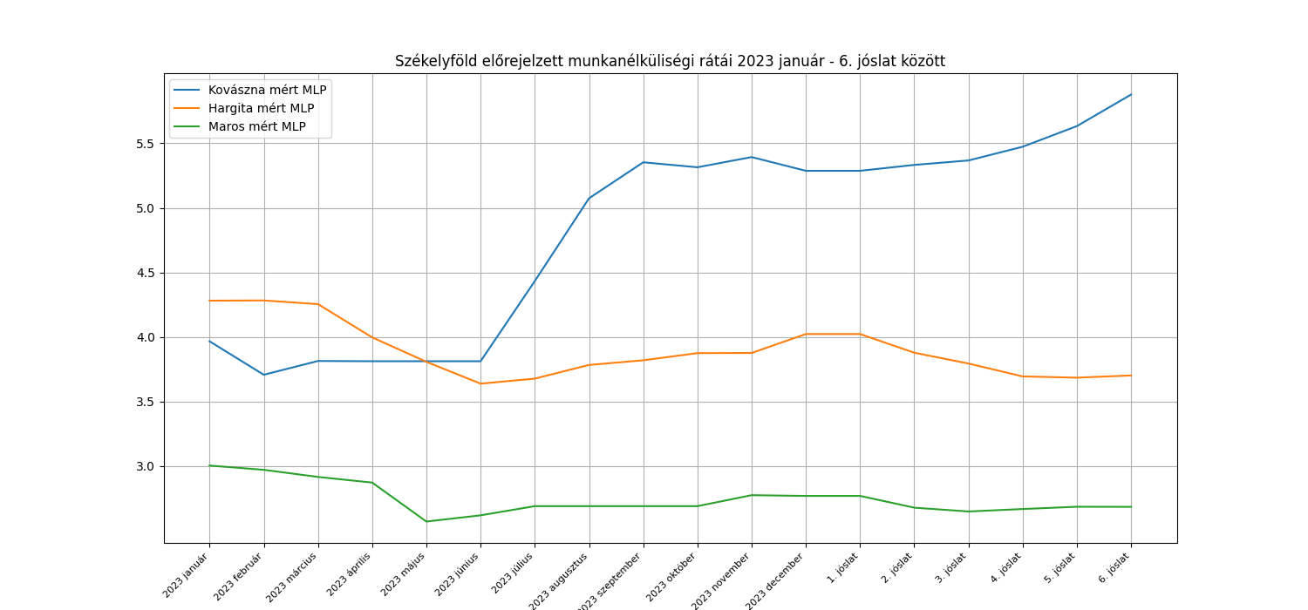
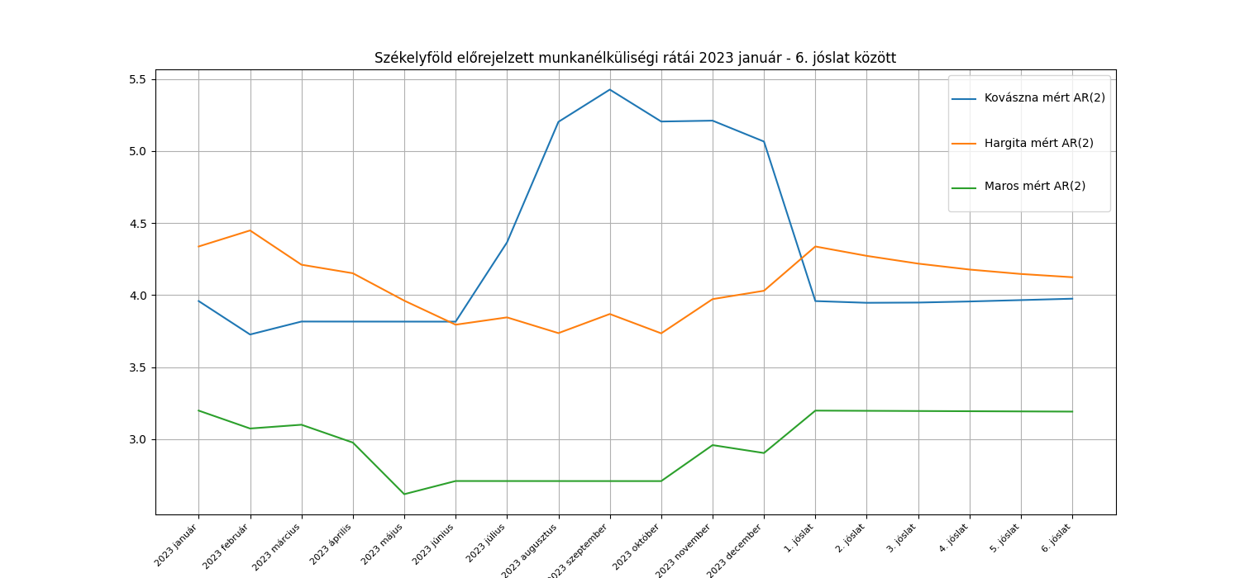

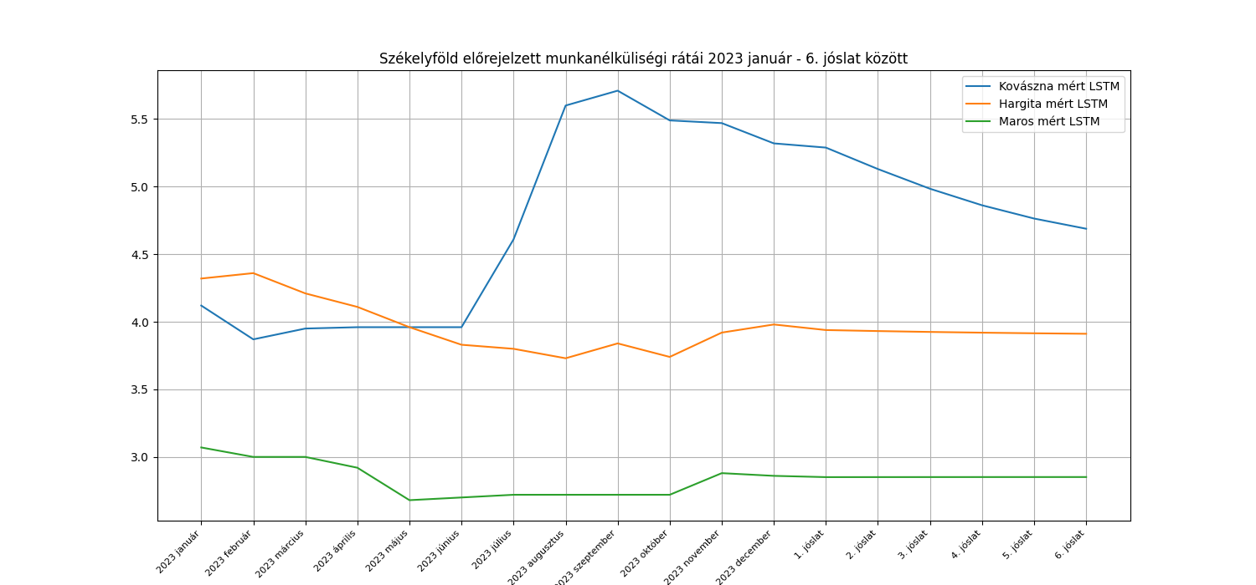
Mért adatok 2023 január - 2023 december
 | Kovászna | Hargita | Maros
2023 január | 3.8 | 4.5 | 3.1
2023 február | 3.8 | 4.3 | 3.1
2023 március | 3.8 | 4.2 | 3
2023 április | 3.8 | 4 | 2.7
2023 május | 3.8 | 3.8 | 2.7
2023 június | 4.2 | 3.8 | 2.7
2023 július | 4.9 | 3.7 | 2.7
2023 augusztus | 5.3 | 3.8 | 2.7
2023 szeptember | 5.3 | 3.7 | 2.7
2023 október | 5.3 | 3.9 | 2.9
2023 november | 5.2 | 4 | 2.9
2023 december | 5.1 | 4.1 | 2.9

v

AR2
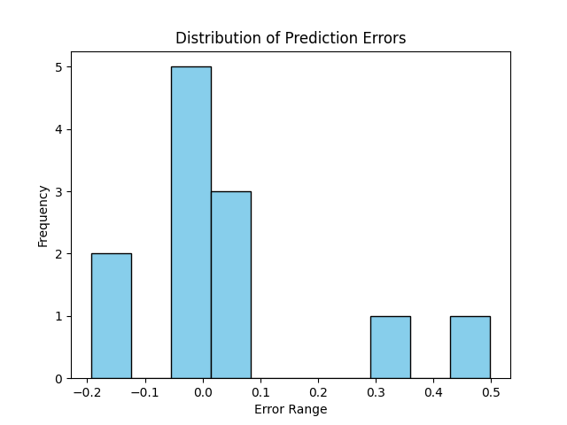
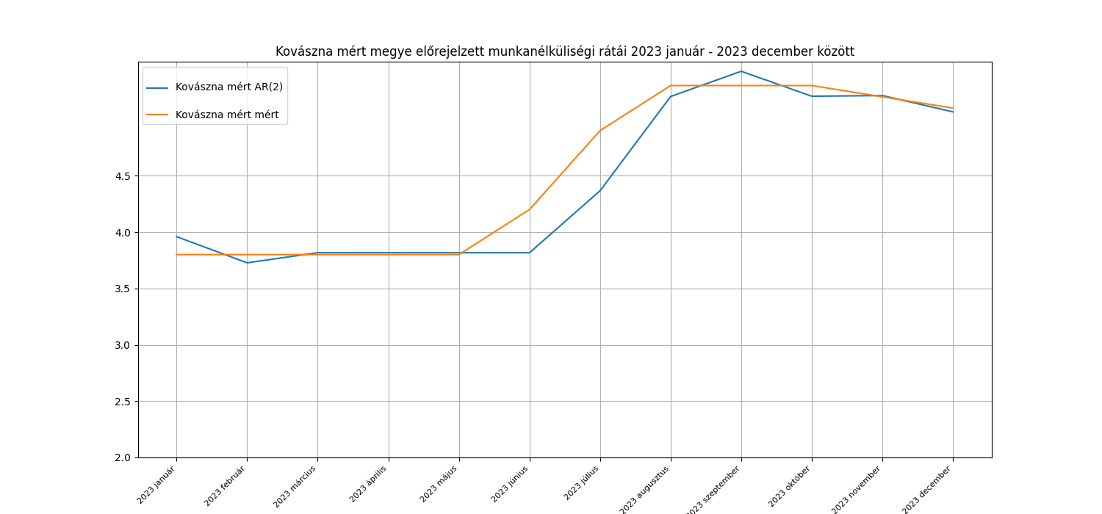

 |  |  |  |  |  |  |  |  |  | Kovászna AR2 |  |  | eziduumok korrelációi (Ljung-box-teszt)
 |  |  |  |  |  |  |  |  |  | Becslések | Valódi adatok | hiba | késleltetett érték | p-érték | statisztika
 |  |  |  |  |  |  |  |  |  | 3.96 | 3.8 | -0.16 | 1 | 0.23 | 1.46
 |  |  |  |  |  |  |  |  |  | 3.73 | 3.8 | 0.07 | 2 | 0.29 | 2.49
 |  |  |  |  |  |  |  |  |  | 3.82 | 3.8 | -0.02 | 3 | 0.33 | 3.41
 |  |  |  |  |  |  |  |  |  | 3.82 | 3.8 | -0.02
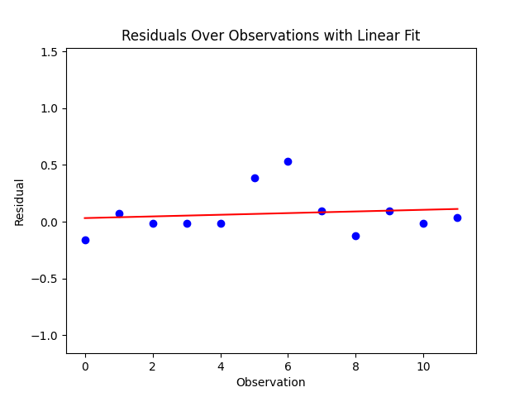
 |  |  |  |  |  |  |  |  |  | 3.82 | 3.8 | -0.02
 |  |  |  |  |  |  |  |  |  | 3.82 | 4.2 | 0.38
 |  |  |  |  |  |  |  |  |  | 4.37 | 4.9 | 0.53
 |  |  |  |  |  |  |  |  |  | 5.2 | 5.3 | 0.1
 |  |  |  |  |  |  |  |  |  | 5.43 | 5.3 | -0.13
 |  |  |  |  |  |  |  |  |  | 5.21 | 5.3 | 0.09
 |  |  |  |  |  |  |  |  |  | 5.21 | 5.2 | -0.01
 |  |  |  |  |  |  |  |  |  | 5.07 | 5.1 | 0.03
 |  |  |  |  |  |  |  |  | átlag | 4.455 | 4.525 | 0.07
 | White-teszt:
 | p = 0.35 > 0.05 --> nem utasítjuk H0-t.
 | A modell nem mutat heteroszkedaszticitást,
 | állandó a hibák varrianciája, megbízhatónak mondható.

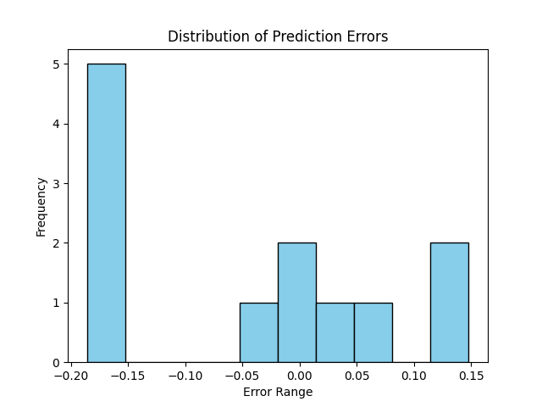
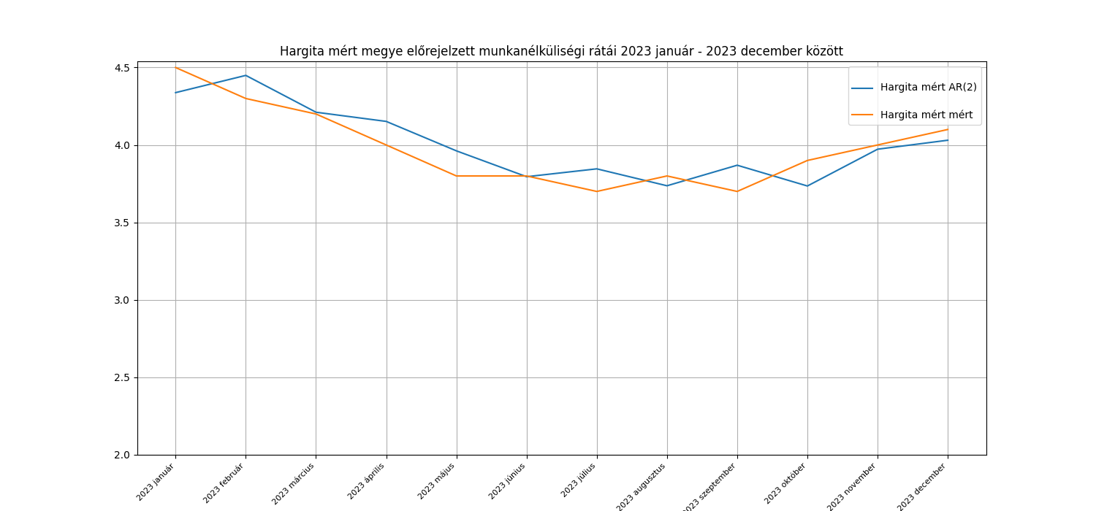

 |  |  |  |  |  |  |  |  |  | Hargita mért AR(2) |  |  | eziduumok korrelációi (Ljung-box-teszt)
 |  |  |  |  |  |  |  |  |  | Becslések | Valódi adatok | hiba | késleltetett érték | p-érték | statisztika
 |  |  |  |  |  |  |  |  |  | 4.34 | 4.5 | 0.16 | 1 | 0.24 | 1.35
 |  |  |  |  |  |  |  |  |  | 4.45 | 4.3 | -0.15 | 2 | 0.11 | 4.48
 |  |  |  |  |  |  |  |  |  | 4.21 | 4.2 | -0.01 | 3 | 0.15 | 5.39
 |  |  |  |  |  |  |  |  |  | 4.15 | 4 | -0.15
 |  |  |  |  |  |  |  |  |  | 3.96 | 3.8 | -0.16
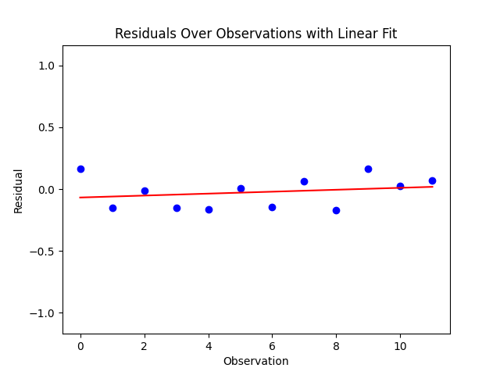
 |  |  |  |  |  |  |  |  |  | 3.8 | 3.8 | 0
 |  |  |  |  |  |  |  |  |  | 3.85 | 3.7 | -0.15
 |  |  |  |  |  |  |  |  |  | 3.74 | 3.8 | 0.06
 |  |  |  |  |  |  |  |  |  | 3.87 | 3.7 | -0.17
 |  |  |  |  |  |  |  |  |  | 3.74 | 3.9 | 0.16
 |  |  |  |  |  |  |  |  |  | 3.97 | 4 | 0.03
 |  |  |  |  |  |  |  |  |  | 4.03 | 4.1 | 0.07
 |  |  |  |  |  |  |  |  | átlag | 4.0091666667 | 3.9833333333 | -0.025833333333
White-teszt:
p = 0.67 > 0.05 --> nem utasítjuk H0-t.
A modell nem mutat heteroszkedaszticitást,
állandó a hibák varrianciája, megbízhatónak mondható.

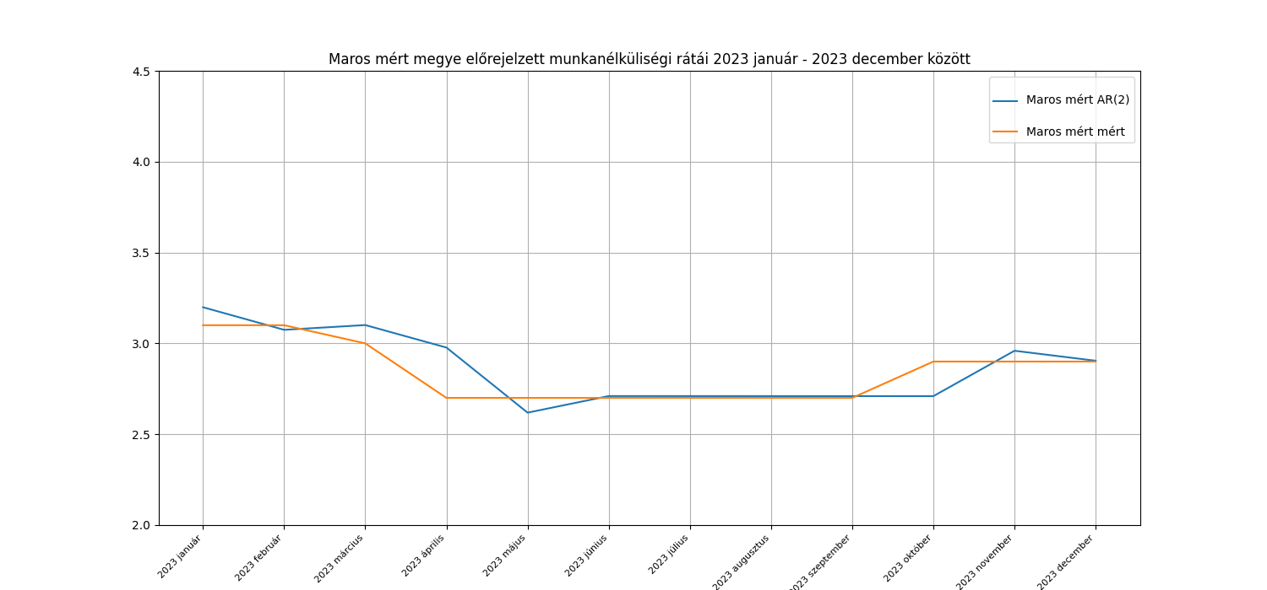
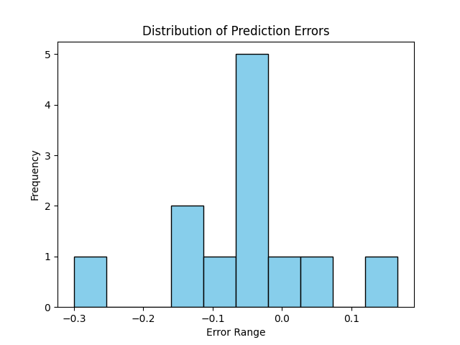

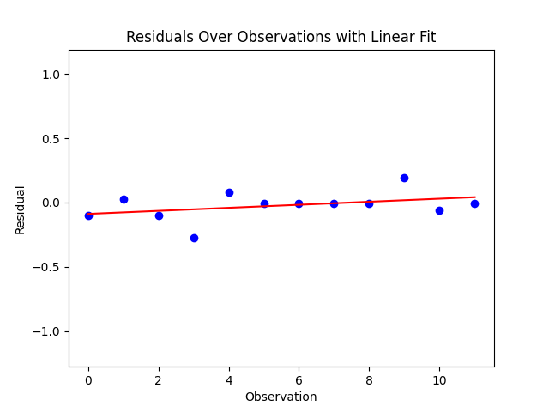

 |  |  | Maros mért AR(2) |  |  | eziduumok korrelációi (Ljung-box-teszt)
 |  |  | Becslések | Valódi adatok | hiba | késleltetett érték | p-érték | statisztika
 |  |  | 3.2 | 3.1 | -0.1 | 1 | 0.61 | 0.26
 |  |  | 3.07 | 3.1 | 0.03 | 2 | 0.84 | 0.34
White-teszt: |  |  | 3.1 | 3 | -0.1 | 3 | 0.82 | 0.92
p = 0.74 > 0.05 --> nem utasítjuk H0-t. |  |  | 2.98 | 2.7 | -0.28
A modell nem mutat heteroszkedaszticitást, |  |  | 2.62 | 2.7 | 0.08
állandó a hibák varrianciája, megbízhatónak mondható |  |  | 2.71 | 2.7 | -0.01
 |  |  | 2.71 | 2.7 | -0.01
 |  |  | 2.71 | 2.7 | -0.01
 |  |  | 2.71 | 2.7 | -0.01
 |  |  | 2.71 | 2.9 | 0.19
 |  |  | 2.96 | 2.9 | -0.06
 |  |  | 2.9 | 2.9 | 0
 |  | átlag | 2.865 | 2.8416666667 | -0.023333333333

MLP
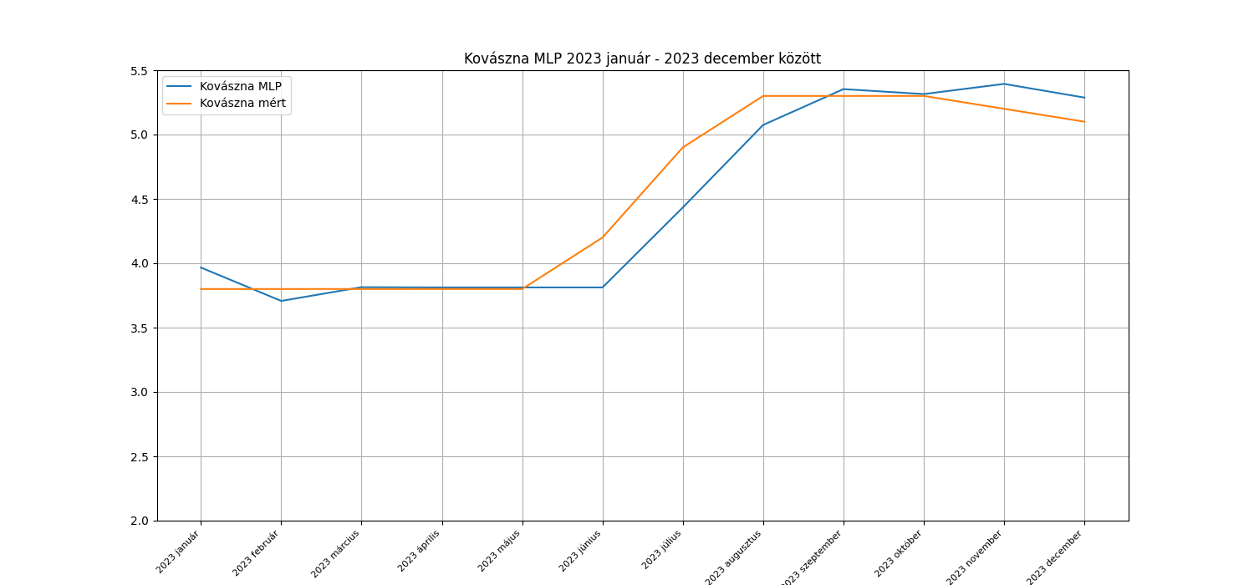
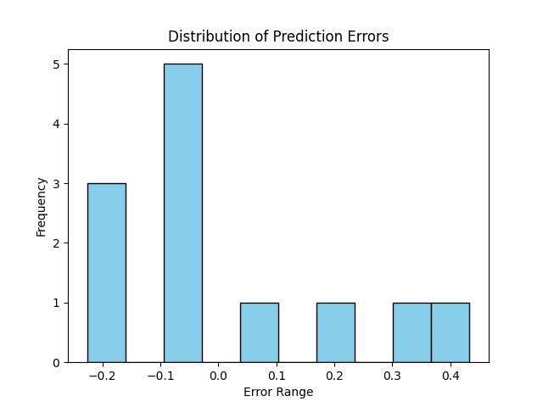
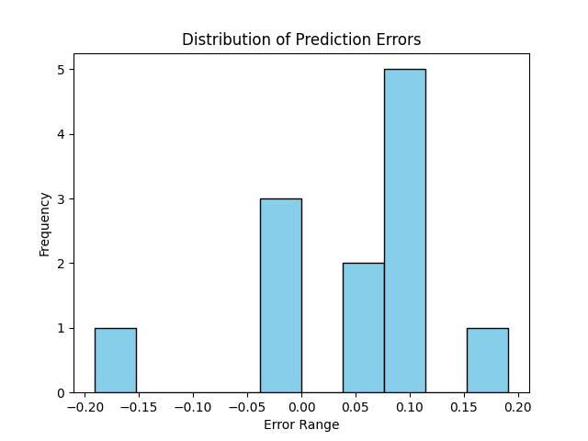
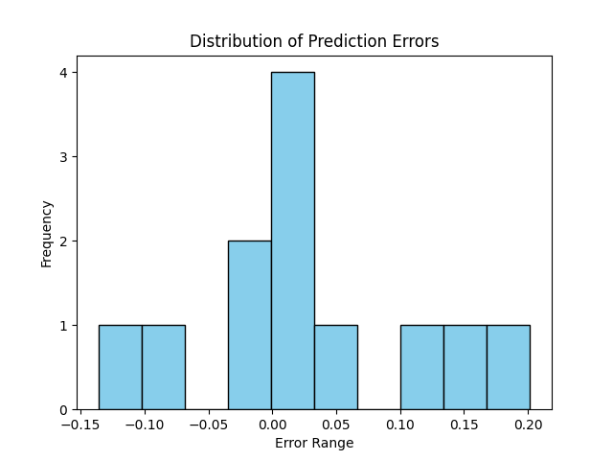
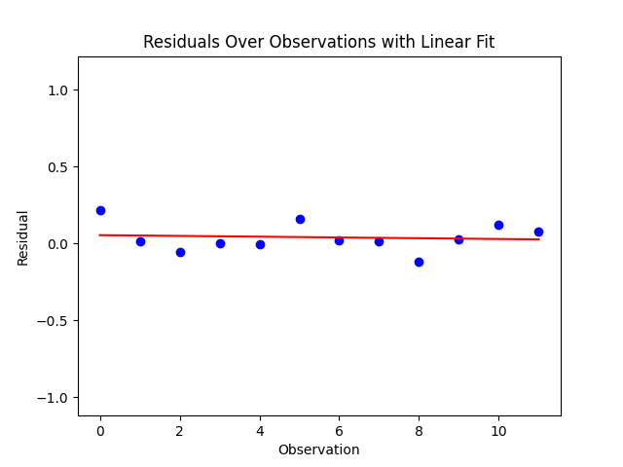
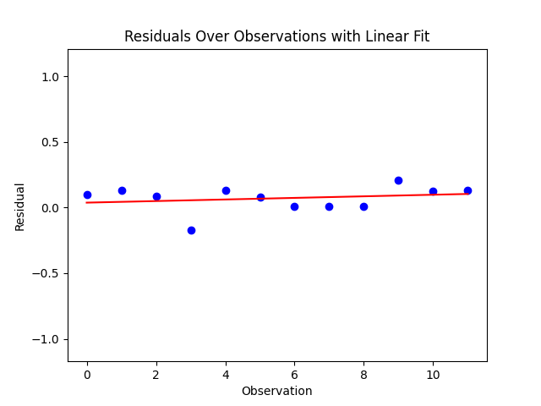
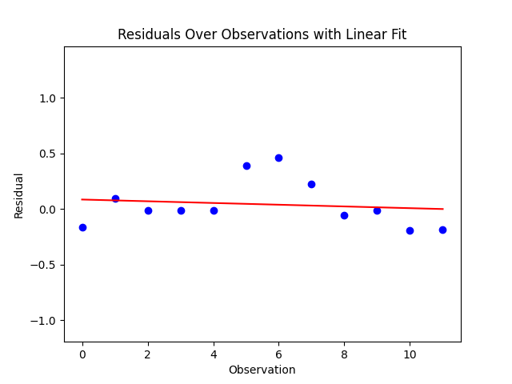
 | Kovászna MLP (12, 12, 12,) |  | Hargita MLP (12, 12, 12,) |  | Maros MLP (12, 12, 12,) |  | Hibák |  |  | késleltetett érték | Kovászna |  | Hargita |  | Maros
 | Előrejelzés | Valódi adat | Előrejelzés | Valódi adat | Előrejelzés | Valódi adat | Kovászna | Hargita | Maros |  | p-érték | statisztika | p-érték | statisztika | p-érték | statisztika | Ljung-Box
1 | 3.97 | 3.8 | 4.28 | 4.5 | 3 | 3.1 | 0.17 | -0.22 | -0.1 | 1 | 0.05 | 3.78 | 0.87 | 0.03 | 0.83 | 0.04
2 | 3.71 | 3.8 | 4.28 | 4.3 | 2.97 | 3.1 | -0.09 | -0.02 | -0.13 | 2 | 0.15 | 3.8 | 0.46 | 1.57 | 0.73 | 0.64
3 | 3.81 | 3.8 | 4.25 | 4.2 | 2.92 | 3 | 0.01 | 0.05 | -0.08 | 3 | 0.18 | 4.9 | 0.15 | 5.28 | 0.86 | 0.74
4 | 3.81 | 3.8 | 4 | 4 | 2.87 | 2.7 | 0.01 | 0 | 0.17
5 | 3.81 | 3.8 | 3.81 | 3.8 | 2.57 | 2.7 | 0.01 | 0.01 | -0.13
6 | 3.81 | 4.2 | 3.64 | 3.8 | 2.62 | 2.7 | -0.39 | -0.16 | -0.08 |  |  | White teszt
7 | 4.43 | 4.9 | 3.68 | 3.7 | 2.69 | 2.7 | -0.47 | -0.02 | -0.01 |  |  | P-érték
8 | 5.07 | 5.3 | 3.78 | 3.8 | 2.69 | 2.7 | -0.23 | -0.02 | -0.01 |  | Kovászna | 0.29
9 | 5.35 | 5.3 | 3.82 | 3.7 | 2.69 | 2.7 | 0.05 | 0.12 | -0.01 |  | Hargita | 0.1
10 | 5.31 | 5.3 | 3.87 | 3.9 | 2.69 | 2.9 | 0.01 | -0.03 | -0.21 |  | Maros | 0.72
11 | 5.39 | 5.2 | 3.88 | 4 | 2.77 | 2.9 | 0.19 | -0.12 | -0.13
12 | 5.29 | 5.1 | 4.02 | 4.1 | 2.77 | 2.9 | 0.19 | -0.08 | -0.13
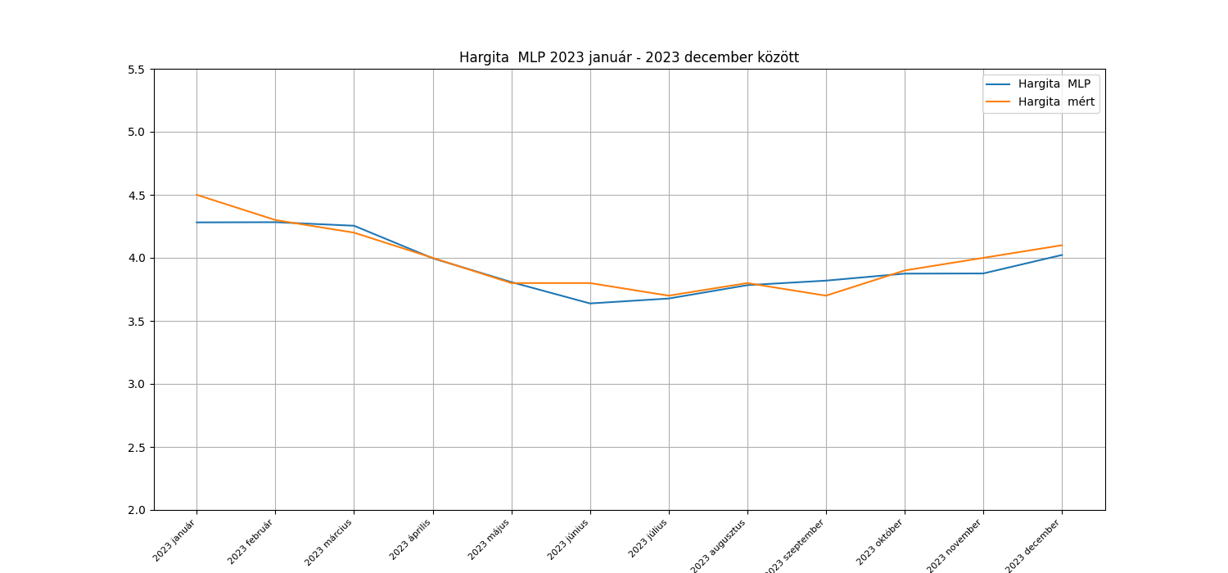
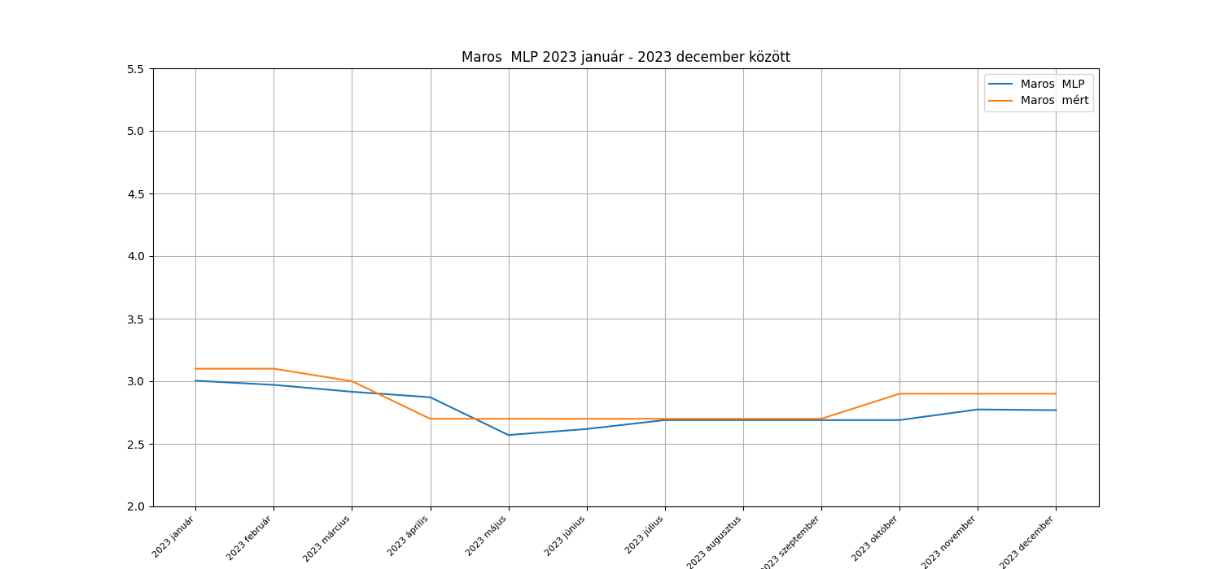
átlag | 4.48 | 4.525 | 3.9425 | 3.9833333333 | 2.7708333333 | 2.8416666667 | -0.045 | -0.040833333333 | -0.070833333333
 |  |  |  |  |  |  | átlagos hiba

LSTM
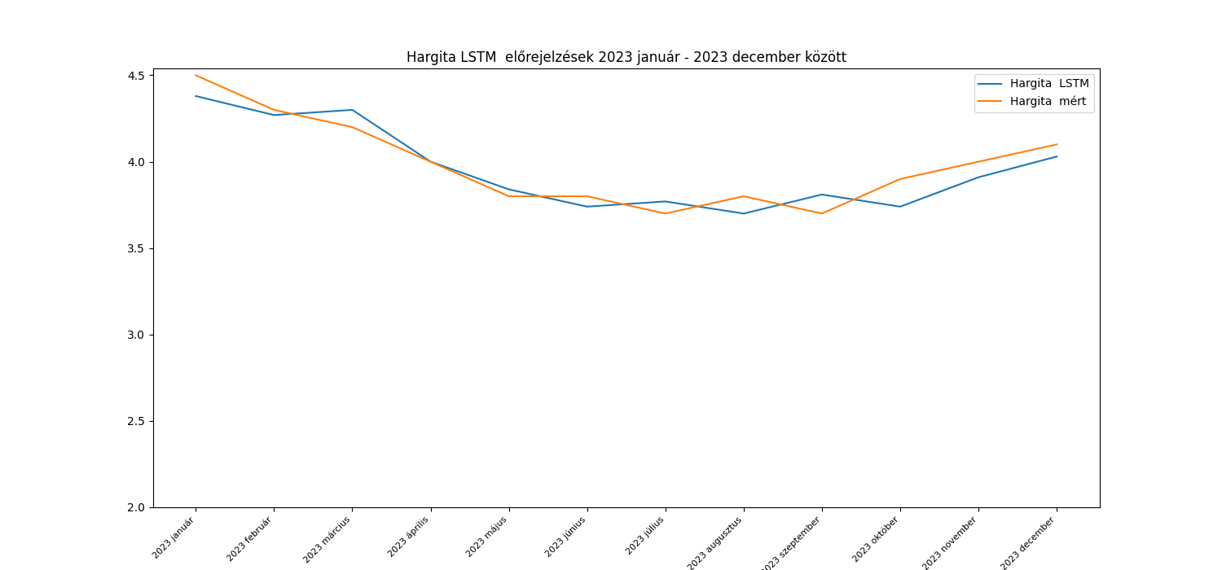
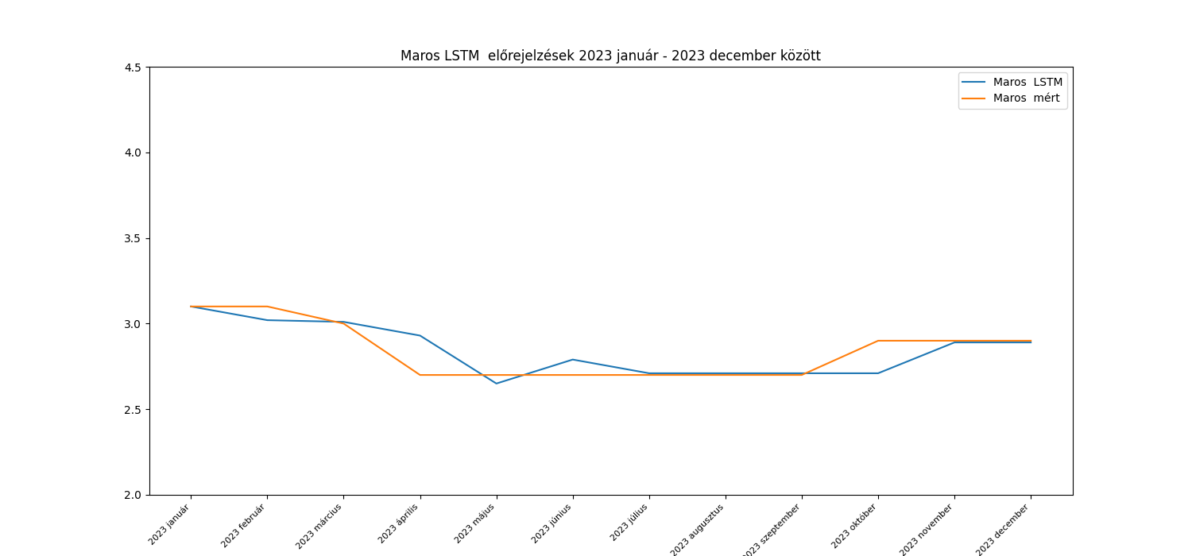
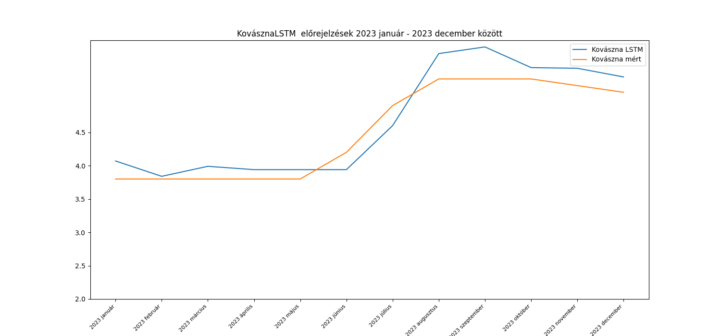
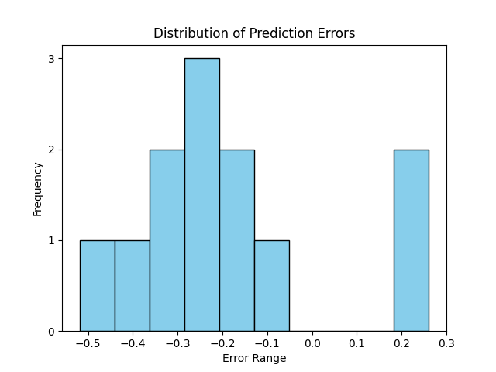
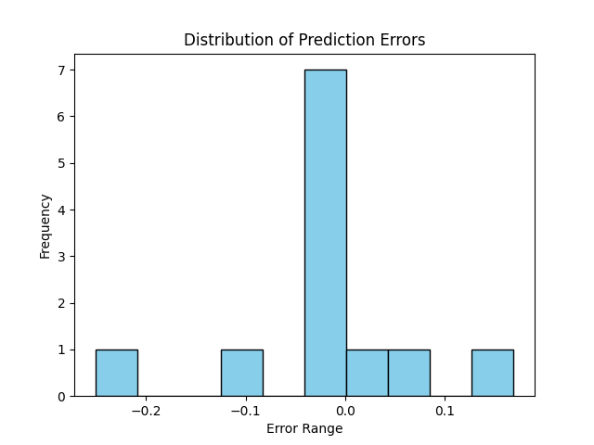
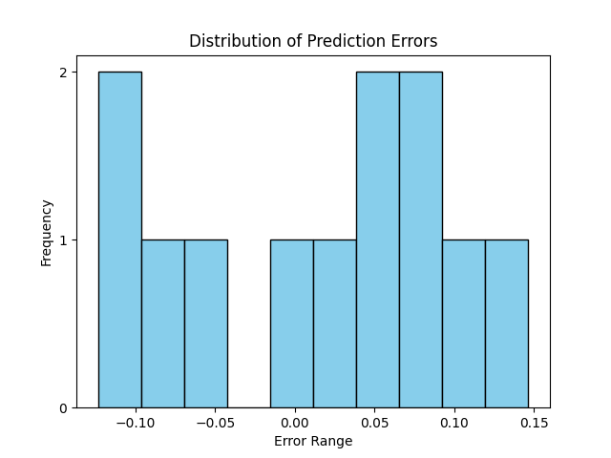
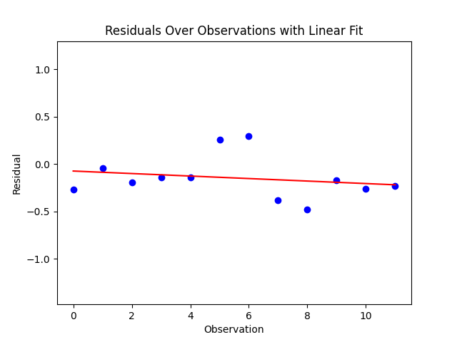
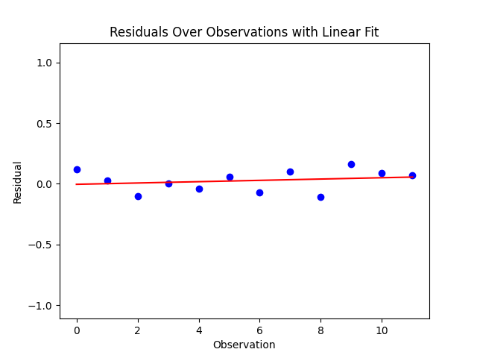
 | Kovászna LSTM |  | Hargita LSTM |  | Maros LSTM |  | Hibák |  |  | késleltetett érték | Kovászna |  | Hargita |  | Maros
 | Előrejelzés | Valódi adat | Előrejelzés | Valódi adat | Előrejelzés | Valódi adat | Kovászna | Hargita | Maros |  | p-érték | statisztika | p-érték | statisztika | p-érték | statisztika | Ljung-Box
1 | 4.07 | 3.8 | 4.38 | 4.5 | 3.1 | 3.1 | 0.27 | -0.12 | 0 | 1 | 0.28 | 1.16 | 0.27 | 1.2 | 0.62 | 0.24
2 | 3.84 | 3.8 | 4.27 | 4.3 | 3.02 | 3.1 | 0.04 | -0.03 | -0.08 | 2 | 0.23 | 2.92 | 0.29 | 2.49 | 0.88 | 0.25
3 | 3.99 | 3.8 | 4.3 | 4.2 | 3.01 | 3 | 0.19 | 0.1 | 0.01 | 3 | 0.31 | 3.57 | 0.22 | 4.4 | 0.96 | 0.29
4 | 3.94 | 3.8 | 4 | 4 | 2.93 | 2.7 | 0.14 | 0 | 0.23
5 | 3.94 | 3.8 | 3.84 | 3.8 | 2.65 | 2.7 | 0.14 | 0.04 | -0.05
6 | 3.94 | 4.2 | 3.74 | 3.8 | 2.79 | 2.7 | -0.26 | -0.06 | 0.09 |  |  | White teszt
7 | 4.6 | 4.9 | 3.77 | 3.7 | 2.71 | 2.7 | -0.3 | 0.07 | 0.01 |  |  | P-érték
8 | 5.68 | 5.3 | 3.7 | 3.8 | 2.71 | 2.7 | 0.38 | -0.1 | 0.01 |  | Kovászna | 0.42
9 | 5.78 | 5.3 | 3.81 | 3.7 | 2.71 | 2.7 | 0.48 | 0.11 | 0.01 |  | Hargita | 0.86
10 | 5.47 | 5.3 | 3.74 | 3.9 | 2.71 | 2.9 | 0.17 | -0.16 | -0.19 |  | Maros | 0.63
11 | 5.46 | 5.2 | 3.91 | 4 | 2.89 | 2.9 | 0.26 | -0.09 | -0.01
12 | 5.33 | 5.1 | 4.03 | 4.1 | 2.89 | 2.9 | 0.23 | -0.07 | -0.01
átlag | 4.67 | 4.525 | 3.9575 | 3.9833333333 | 2.8433333333 | 2.8416666667 | 0.145 | -0.025833333333 | 0.0016666666667
 |  |  |  |  |  |  | átlagos hiba

